4月US
SKU | FNSKU | 索赔 ID | 索赔金额（USD） | 截图 | 运营 | 产品重要性 | 2024年11月始系统新分类一
GIY-SGS-224 | X003QWTBYB | 19828690201 | 7.84 USD | 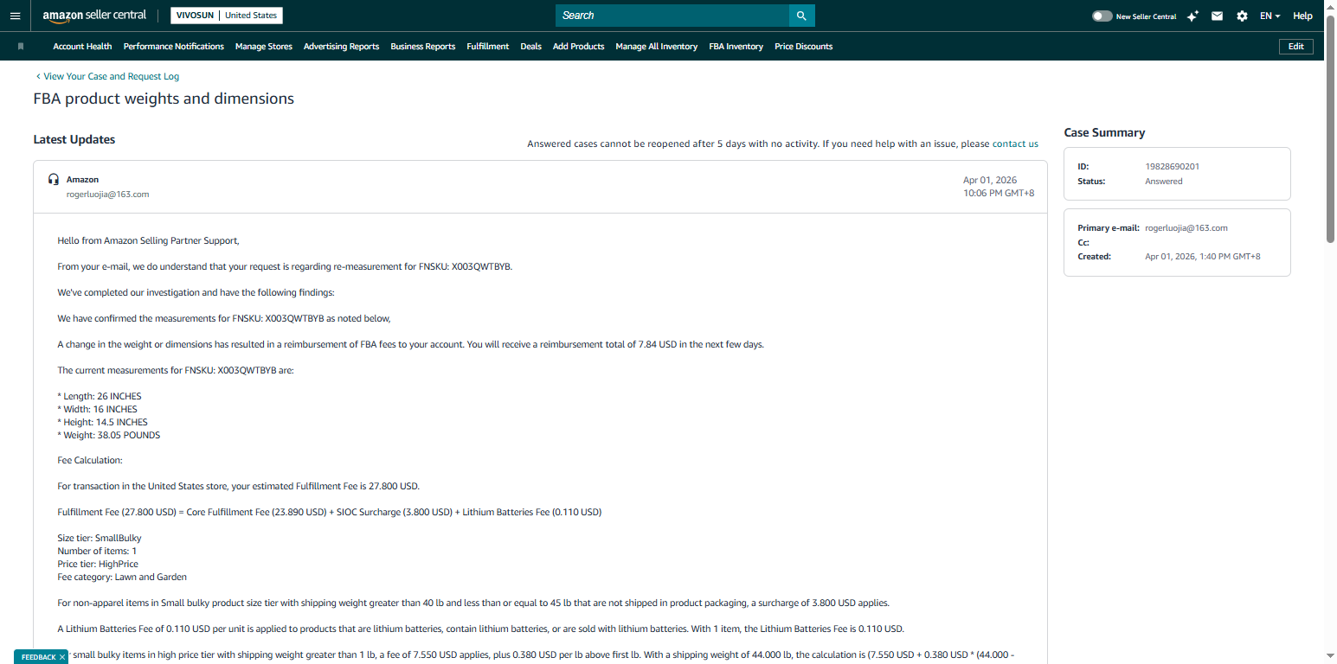 | 郝金凤帐篷 | 重点产品3 | 帐篷套装
CN-0001 | X003AM17P3 | 19828572451 | 21.32 USD | 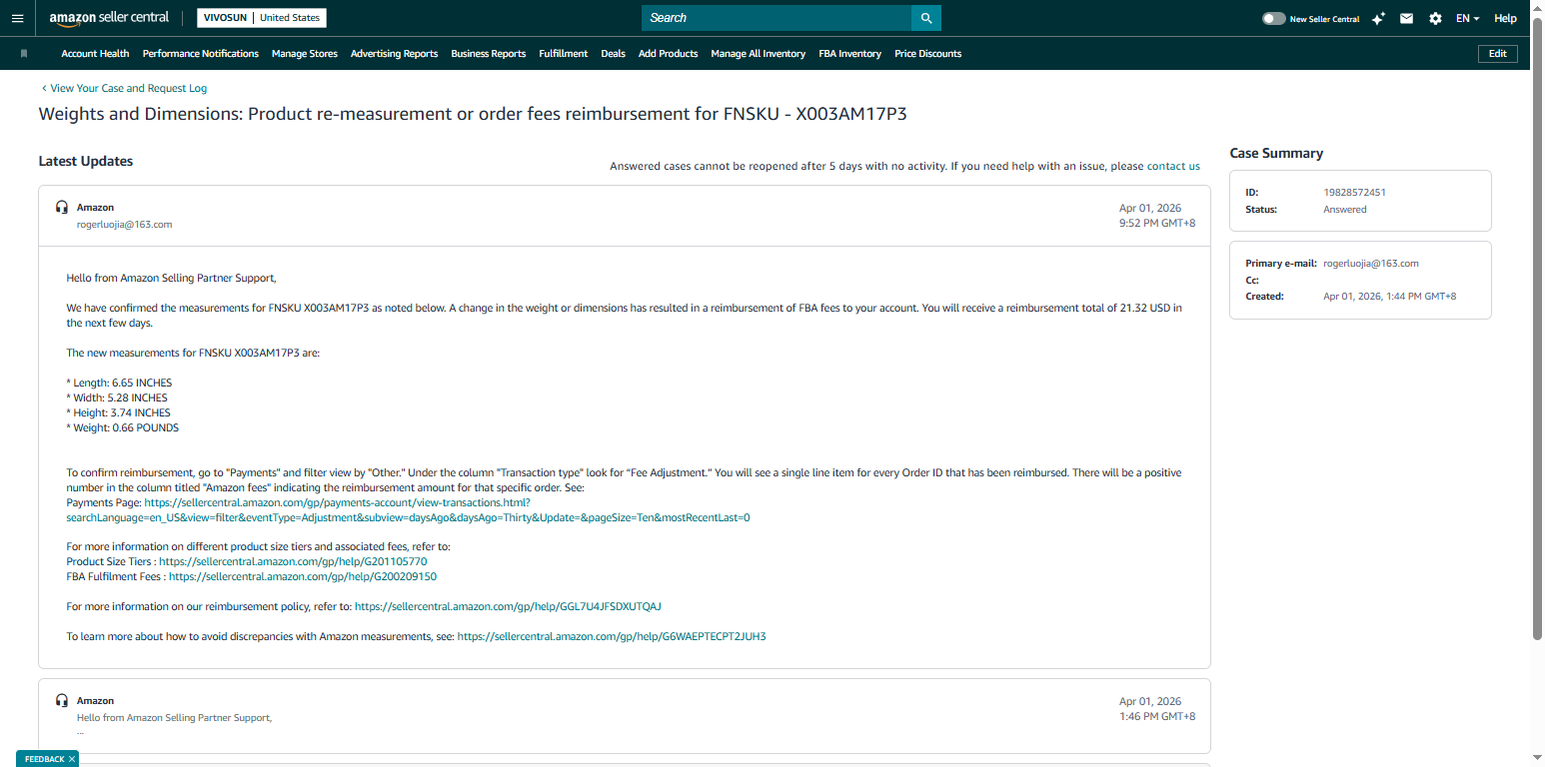 | 恩莹 | 重点产品3 | 非VS核心
DDC-006 | X0048D6M7L | 19828732821 | 20.14 USD |  | 恩莹 | 重点产品 | 非VS核心
SPray-1L-BG | X0048HB425 | 19828519511 | 328.23 USD |  | 赵景顺 | 重点产品 | 20-021405-013
COMBO-02NJ | X004FB5KS3 | 19828703991 | 40.28 USD |  | 赵瑞琪 | 新品 | 20-020605-003
304114-43 | X003CI14ZN | 19828741411 | 31.54 USD | 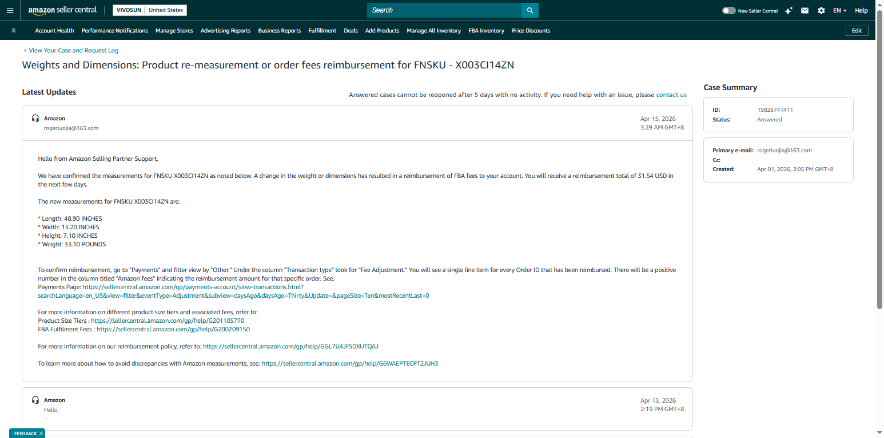 | 郝金凤帐篷 | 重点产品3 | 20-021005-006
VSFL4300 | X0041ODPGD | 19828843061 | 15.96 USD | 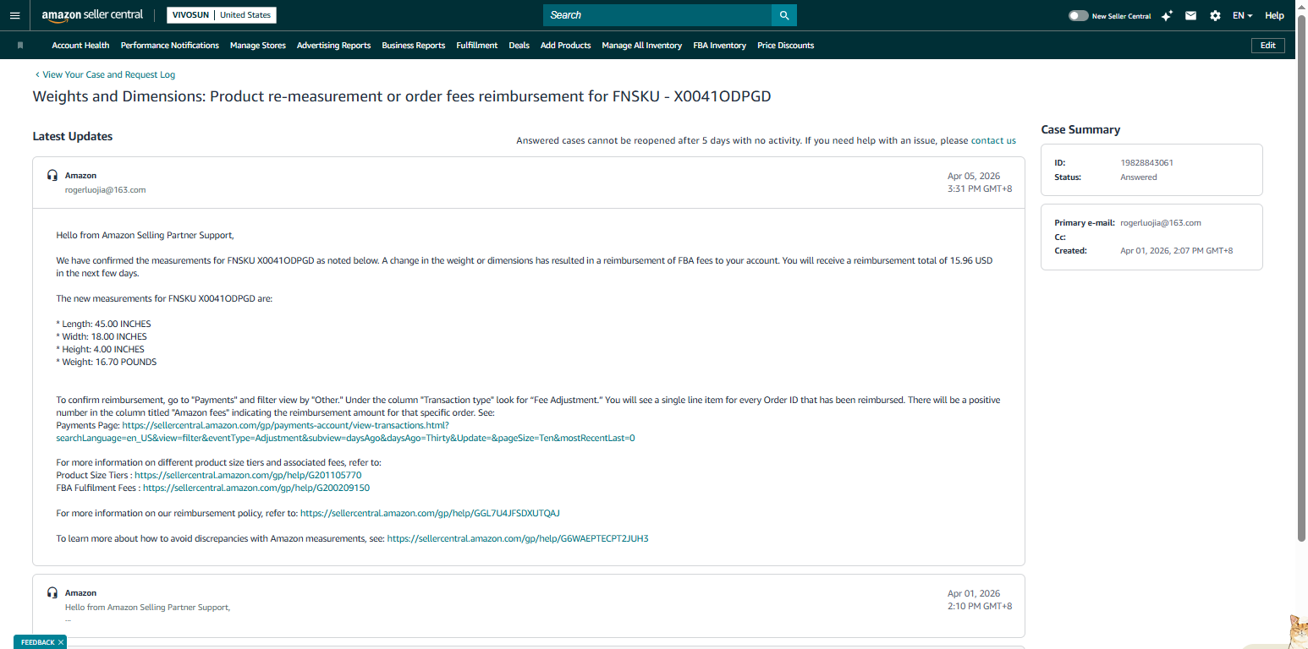 | 时筱涵 | 重点产品 | 20-010603-006
311001-7x20 | X002XOK22X | 19828868171 | 8.16 USD |  | 傅荣发 | 重点产品3 | 20-020103-027
VSA200SE | X003GFIKBX | 19828892491 | 107.68 USD |  | 时筱涵 | 重点产品3 | 20-010601-285
311011-10J | X00279IFTV | 19829097861 | 82.75 USD | 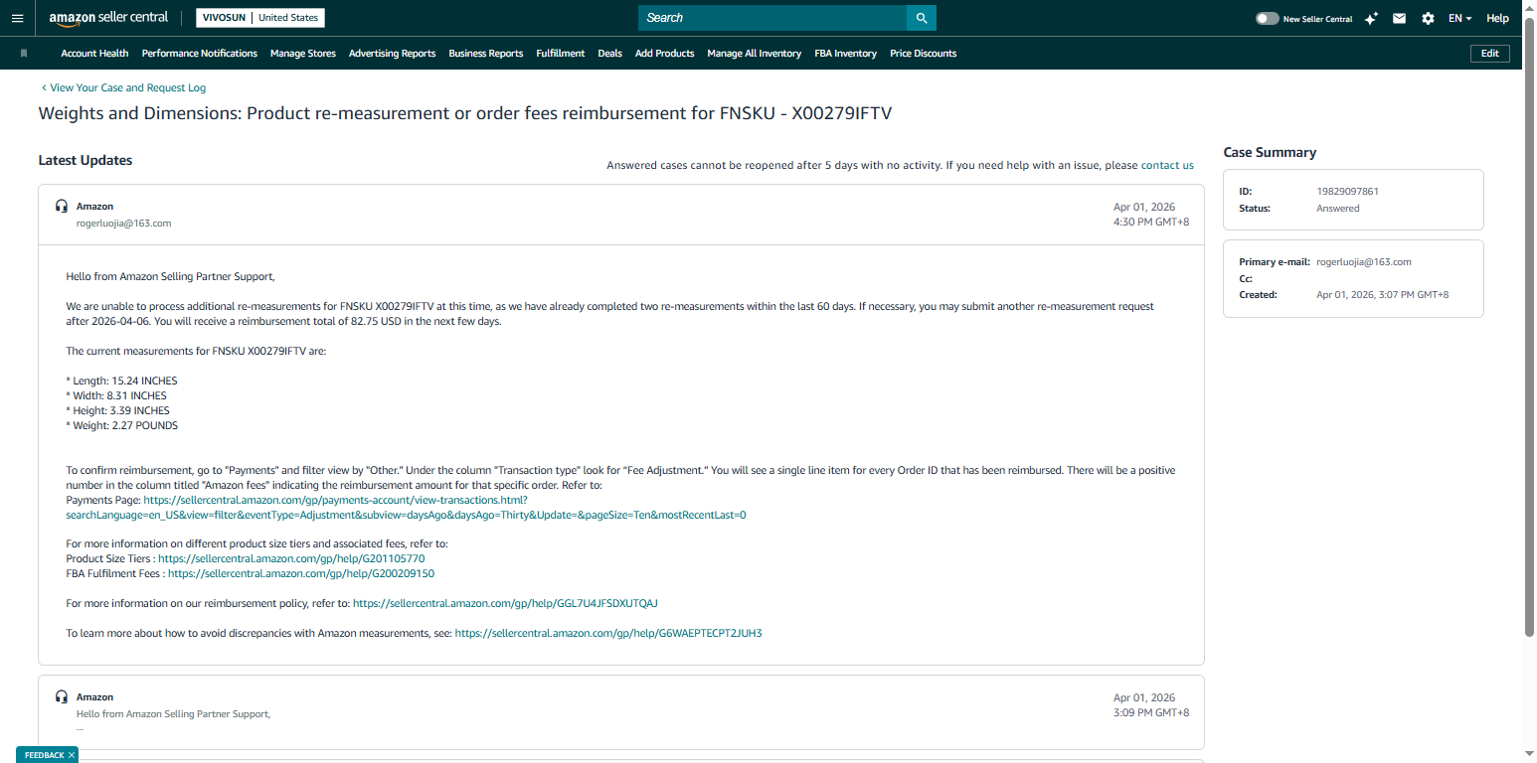 | 傅荣发 | 重点产品3 | 20-020118-004
VSF-AWA6G2-US | X004YEKJEV | 19829490281 | 116 USD | 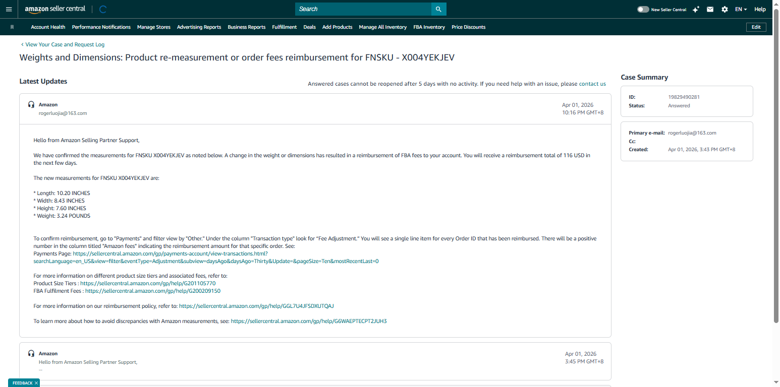 | #N/A | #N/A | 20-320103-004
VSFL6450 | X0040PXVKN | 19829519121 | 42.56 USD |  | 时筱涵 | 重点产品 | 20-010603-005
HR-0001C | X0042AZP9B | 19829436911 | 28.5 USD | 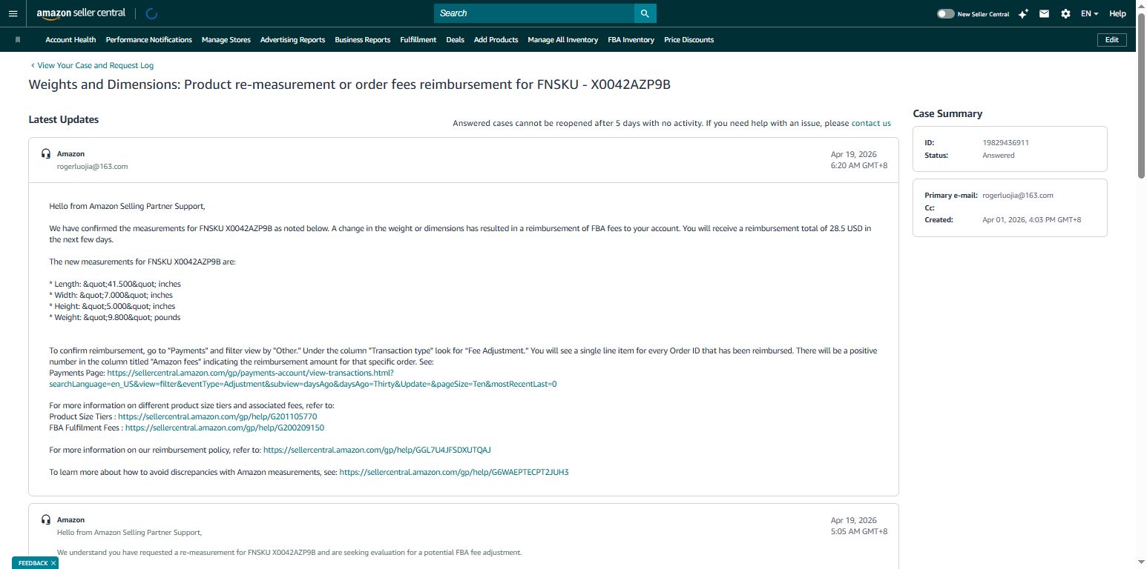 | 赵瑞琪 | 重点产品 | 20-020917-013

